界面&功能
界面相关 |  |  |  |  | 功能规则

2
 | 主界面【当前为示例】
1
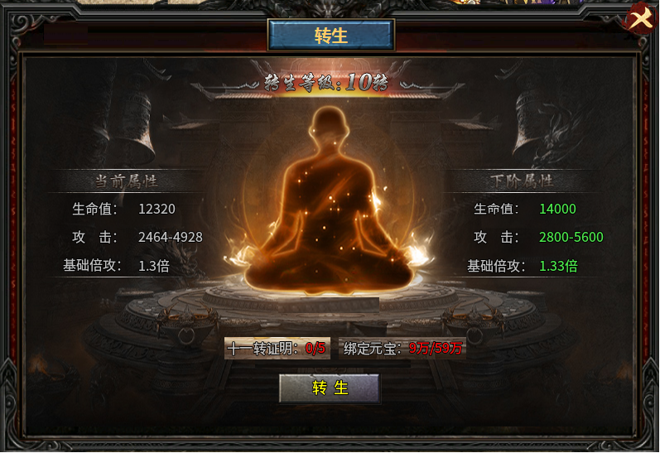

3
 |  | 1 | 标题 |  | 1 | 标题栏
 |  | 2 | 关闭按钮 |  | 2 | 关闭按钮
 |  | 3 | 转生等级 |  | 3 | 转生等级显示
4
 |  | 4 | 属性栏 |  | 4 | 属性栏
 |  |  | ▶ | 当前属性和下阶属性 |  | ▶ | 显示当前属性和下阶属性，未转生时当前属性显示为空
 |  | 5 | 消耗道具 |  | 5 | 消耗栏
 |  | 6 | 转生按钮 |  |  | ▶ | 每次转生消耗当前转生证明和货币道具。
 |  |  |  |  |  | ▶ | 显示需要的消耗和背包的数量，不用红色。
 |  |  |  |  | 6 | 转生按钮
 |  |  |  |  |  | ▶ | 点击按钮转生，材料不足时显示：材料不足
 |  |  |  |  |  | ▶ | 满级时，道具消耗和转生按钮隐藏。

5

6

